Ações Recomendadas
Ação | Recomendações | https://exame.com/invest/minhas-financas/as-acoes-mais-indicadas-para-janeiro-de-acordo-com-17-corretoras/
Petrobras (PETR4) | 13
Itaú Unibanco (ITUB4) | 8 | premissa pegar as ações indicadas por 5 casas de análises
BRF (BRFS3) | 7
CCR (CCRO3) | 6
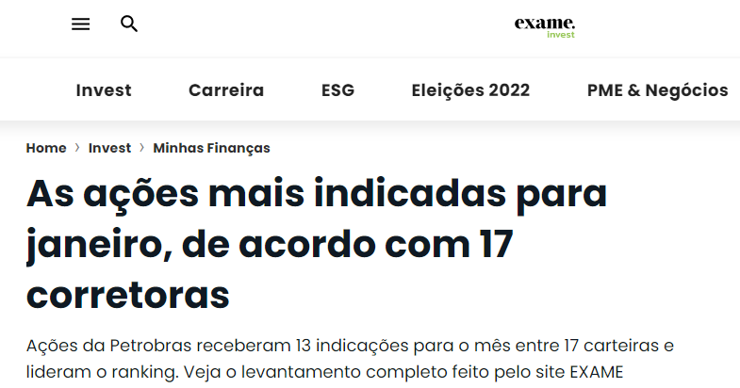
Gerdau (GGBR4) | 6
B3 (BVMF3) | 5
Banco do Brasil (BBAS3) | 5
BR Malls (BRML3) | 5
Braskem (BRKM5) | 5
Raia Drogasil (RADL3) | 4
Ambev (ABEV3) | 3
BB Seguridade (BBSE3) | 3
Equatorial (EQTL3) | 3
Fibria (FIBR3) | 3
Fleury (FLRY3) | 3
Klabin (KLBN11) | 3
Localiza (RENT3) | 3
MRV (MRVE3) | 3
Rumo (RAIL3) | 3
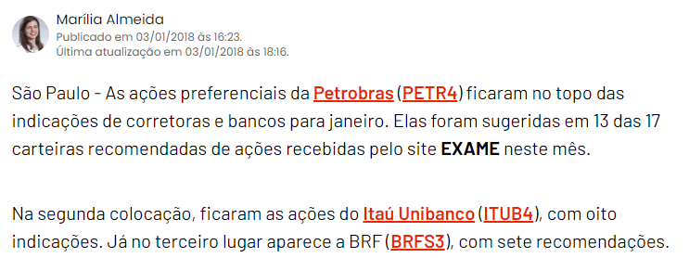
Ser Educacional (SEER3) | 3
Ultrapar (UGPA3) | 3
Usiminas (USIM5) | 3
Vale (VALE3) | 3
Via Varejo (VVAR11) | 3
Weg (WEGE3) | 3
Bradesco (BBDC4) | 2
Cielo (CIEL3) | 2
Cosan (CSAN3) | 2
CSN (CSNA3) | 2
CVC Brasil (CVCB3) | 2
Guararapes (GUAR3) | 2
Hypermarcas (HYPE3) | 2
IRB Brasil (IRBR3) | 2
Itaúsa (ITSA4) | 2
Lojas Americanas (LAME4) | 2
M. Dias Branco (MDIA3) | 2
Magazine Luiza (MGLU3) | 2
Multiplan (MULT3) | 2
Natura (NATU3) | 2
Pão de Açúcar (PCAR4) | 2
Renner (LREN3) | 2
Smiles (SMLE3) | 2
Banco ABC (ABCB4) | 1
AES Tietê (TIET11) | 1
Alliar (AALR3) | 1
Anima (ANIM3) | 1
Arezzo (ARZZ3) | 1
BR Properties (BRPR3) | 1
BTG Pactual (BPAC11) | 1
Carrefour (CRFB3) | 1
Copasa (CSMG3) | 1
Copel (CPLE6) | 1
CSU (CARD3) | 1
Direcional (DIRR3) | 1
Duratex (DTEX3) | 1
Engie Brasil (EGIE3) | 1
Eztec (EZTC3) | 1
Grendene (GRND3) | 1
Hering (HGTX3) | 1
Iguatemi (IGTA3) | 1
JSL (JSLG3) | 1
Kroton (KROT3) | 1
Linx (LINX3) | 1
Marcopolo (POMO4) | 1
Marisa (AMAR3) | 1
Metal Leve (LEVE3) | 1
Mills (MILS3) | 1
Minerva (BEEF3) | 1
Movida (MOVI3) | 1
Odontoprev (ODPV3) | 1
Randon (RAPT4) | 1
Sanepar (SAPR4) | 1
São Carlos (SCAR3) | 1
São Martinho (SMTO3) | 1
Suzano (SUZB3) | 1
Taesa (TAEE11) | 1
Tenda (TEND3) | 1
TIM (TIMP3) | 1
Totvs (TOTS3) | 1
Telefônica Brasil - Vivo (VIVT4) | 1
Vale (VALE5) | 1

Conceito ìndice Sharpe
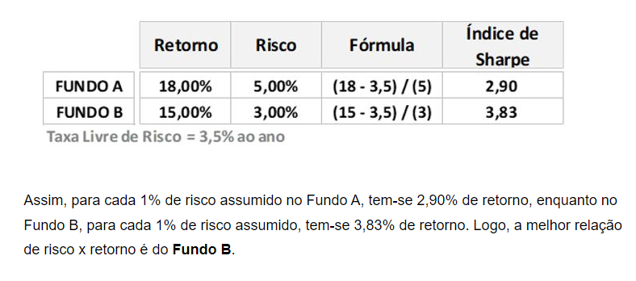
https://www.btgpactualdigital.com/blog/coluna-gustavo-cerbasi/indice-de-sharpe-o-que-e-e-como-impacta-os-seus-investimentos/amp

